ศทบ.1
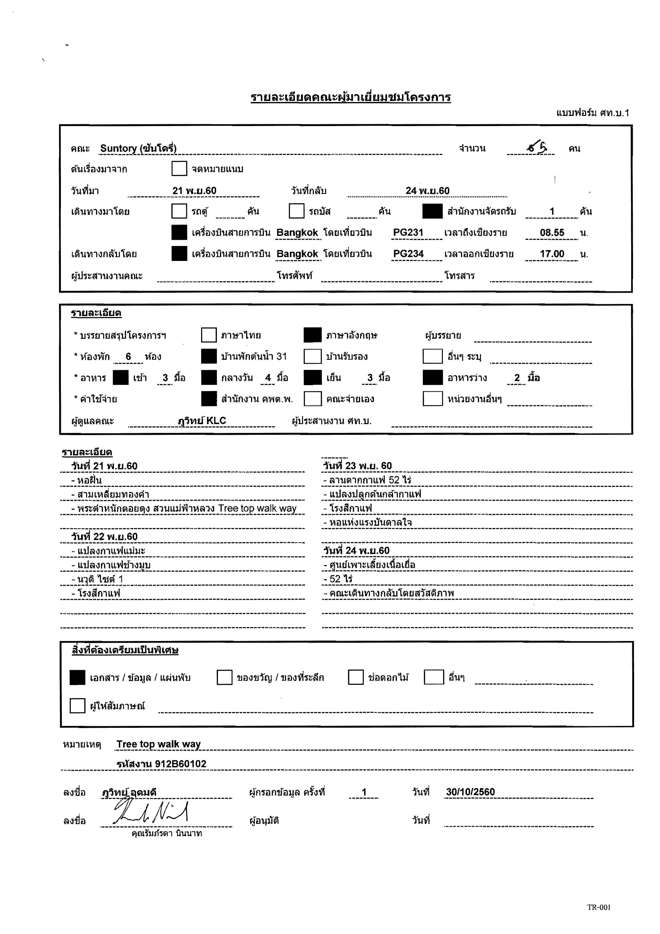

กำหนดการ
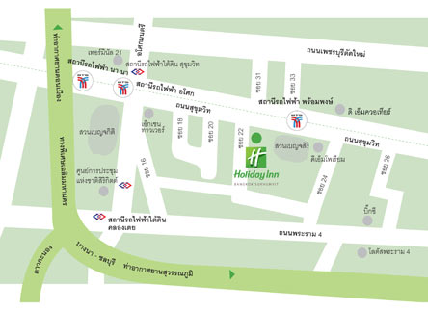
กำหนดการคณะซันโตรี่
ระหว่างวันที่ 21 - 24 พฤศจิกายน 2560
ณ โครงการพัฒนาดอยตุง (พื้นที่ทรงงาน) อันเนื่องมาจากพระราชดำริ จังหวัดเชียงราย
เวลา | กำหนดการ | หมายเหตุ
วันอังคารที่ 21 พฤศจิกายน 2560
07.30 - 08.55 น. | คณะเดินทางถึงท่าอากาศยานแม่ฟ้าหลวงโดยสายการบิน บางกอกแอร์เวย์ PG231 (อาหารว่างใส่ในรถตู้)
09.00 – 10.30 น. | ออกเดินทางไปยังหอฝิ่นอุทยานสามเหลี่ยมทองคำ(แวะร้านกาแฟทุ่งนา)
10.30 – 12.00 น. | ชมหอฝิ่นอุทยานสามเหลี่ยมทองคำ
12.00 – 13.00 น. | รับประทานอาหารกลางวัน ณ ร้านอาหารบ้านไม้ในสวน
13.00 – 13.30 น. | ชมสามเหลี่ยมทองคำและวัดพระธาตุปู่เข้า
13.30 – 14.30 น. | ออกเดินทางไปดอยตุงลอด์จ
14.30 – 15.00 น. | เช็คอินท์เข้าที่พักดอยตุงลอด์จ
15.00 – 17.30 น. | ชมพระตำหนักดอยตุงและสวนแม่ฟ้าหลวง + Tree top walk
18.00 – 19.00 น. | รับประทานอาหารเย็น ณ ศาลาลีลาวดี
เวลา 19.00 น. | เข้าที่พัก พักผ่อนตามอัธยาศัย
วันพุทธที่ 22 พฤศจิกายน 2560
07.00 - 08.00 น. | รับประทานอาหารเช้า ณ ศาลาลีลาวดี
08.00 - 08.30 น. | ออกเดินทางไปยังแปลงกาแฟแม่มะ
08.30 - 09.30 น. | คณะชมการพัฒนาสายพันธ์ และการป้องกันโรค ณ แปลงกาแฟแม่มะ
09.40 - 10.30 น. | ลงมือทดลองวางผังแปลงกาแฟ ณ แปลงกาแฟช้างมูบ
10.30 - 11.00 น. | ออกเดินทางจากแปลงกาแฟช้างมูบไปยังนวุติไซต์1
11.00 - 11.50 น. | ชมแปลงปลูกป่าเศรษฐกิจ นวุติไซต์ 1
12.00 - 13.00 น. | รับประทานอาหารกลางวัน ณ ครัวตำหนัก
13.10 - 16.30 น. | กิจกรรมเก็บกาแฟ ณ แปลงลุงสมจิต
16.30 - 17.00 น. | ออกเดินทางจากแปลงเก็บกาแฟไปยังร้านอาหารบ้านสวนริมธาร
17.00 - 19.00 น. | รับประทานอาหารเย็น ณ ร้านอาหารบ้านสวนริมธาร
19.00 - 19.10น. | ออกเดินทางไปยังโรงสีเชอร์รี่กาแฟ ณ ศูนย์ผลิตและจำหน่ายงานมือ
19.10 - 20.00 น. | คณะดูกระบวนการสีเชอร์รี่กาแฟ
20.00 - 20.30 น. | ออกเดินทางจากโรงสีเชอร์รี่กาแฟไปยังดอยตุงลอด์จ
20.35 น. | เข้าที่พัก พักผ่อนตามอัธยาศัย
วันพฤหัสบดีที่ 23 พฤศจิกายน 2560
07.00 - 08.00 น. | รับประทานอาหารเช้า ณ ศาลาลีลาวดี
08.00 - 08.30 น. | ออกเดินทางไปยังศูนย์ผลิตและจำหน่ายงานมือ
08.30 - 09.00 น. | กิจกรรมเกลี่ยกาแฟ ณ ลานตากกาแฟ ศูนย์ผลิตและจำหน่ายงานมือ
09.00 - 11.00 น. | กิจกรรมย้ายกล้า เสียบยอดกาแฟ ณ แปลงเนอสเซอร์รี่กาแฟ
11.00 - 13.00 น. | รับประทานอาหารกลางวัน ณ ไก่ย่างวิเชียรบุรี
13.00 - 15.00 น. | ดูกระบวนสีกาแฟกะลาและกิจกรรมคัดสารกาแฟ ณ โรงสีกาแฟ
15.10 - 15.40 น. | ชมศูนย์เพาะเลี้ยงเนื้อเยื่อ
15.40 - 16.00 น. | ออกเดินทางไปยังหอแห่งแรงบันดาลใจ
16.00 น. | ชมหอแห่งแรงบันดาลใจ
18.00 น. | รับประทานอาหารเย็น ณ ศาลาลีลาวดี
19.00 น. | เข้าที่พัก พักผ่อนตามอัธยาศัย
วันศุกร์ที่ 24 พฤศจิกายน 2560
07.00 - 08.00 น. | รับประทานอาหารเช้า ณ ศาลาลีลาวดี
08.00 - 08.30 น. | ออกเดินทางไปยังศูนย์ผลิตและจำหน่ายงานมือ
08.30 - 10.30 น. | ชมโรงงานทอผ้า โรงงานกระดาษสา และโรงงานเซรามิค (โรงงานละครึ่งชั่วโมง)
10.30 - 11.00 น. | สรุปกิจกรรมกาแฟ ณ โรงคั่วกาแฟ
11.00 - 11.30 น. | ออกเดินทางจากโรงคั่วกาแฟไปยังดอยตุงลอด์จ
11.30 - 12.30 น. | เข้าที่พัก เก็บสัมภาระ เช็คเอ้าท์
12.30 - 13.30 น. | รับประทานอาหารกลางวัน ณ ครัวดอยตุง
13.30 น. | ออกเดินทางไปยังท่าอากาศยานแม่ฟ้าหลวง คณะเดินทางโดยสายการบินบางกอกแอร์เวย์ PG234 15.10 - 17.10 น.

ผู้บริหารบริษัทซันโตรี่ 4 ท่าน + คุณคาวาชิม่า ที่ปรึกษาด้านกาแฟ มูลนิธิแม่ฟ้าหลวง 1 ท่าน + เจ้าหน้าที่มูลนิธิแม่ฟ้าหลวง ฯ 1 ท่าน = 6 ท่าน
วันศุกร์ที่ 24 พฤศจิกายน 2560
17.10 น. | คณะเดินทางจากเชียงรายถึงท่าอากาศยานสุวรรณภูมิ สายการบินบางกอกแอร์เวย์ PG234 15.10 - 17.10 น. | ปริ้นป้ายชื่อคุณคาวาชิมา รอรับทางออกภายในประเทศ
17.30 - 18.30 น. | ออกเดินทางจากท่าอากาศยานสุวรรณภูมิไปยังโรงแรมฮอลิเดย์ อินน์ สุขุมวิท 22
18.30 - 19.00 น. | เช็คอินท์ เข้าที่พัก เก็บสัมภาระ ณ โรงแรมฮอลิเดย์ อินน์ สุขุมวิท 22
19.00 - 19.30 น. | ออกเดินทางจากโรงแรมฮอลิเดย์ อินน์ สุขุมวิท 22 ไปยังเดอะคอมมอนส์ ทองหล่อ สุขุม55 ทองหล่อซอย 17
19.30 - 20.30 น. | รับประทานอาหารเย็น ณ เดอะคอมมอนส์ ทองหล่อ
20.30 - 21.00 น. | ออกเดินทางจาก เดอะคอมมอนส์ ทองหล่อ ไปยังโรงแรมฮอลิเดย์ อินน์ สุขุมวิท 22
21.00 น. | คณะเข้าที่พัก พักผ่อนตามอัธยาศัย
วันเสาร์ที่ 25 พฤศจิกายน 2560
07.00 - 08.00 น. | คณะรับประทานอาหารเช้า ณ โรงแรมฮอลิเดย์ อินน์ สุขุมวิท 22
08.00 - 09.00 น. | ออกเดินทางไปยังร้านกาแฟบริเวณ สุขุมวิท ทองหล่อ
09.00 - 12.00 น. | ทัวร์ร้านกาแฟบริเวณย่านสุขุมวิท ทองหล่อ
12.00 - 13.00 น. | รับประทานอาหารกลางวัน
13.00 - 16.00 น. | ทัวร์ร้านกาแฟบริเวณย่านสุขุมวิท ทองหล่อ
16.00 - 16.30 น. | เข้าที่พัก เก็บสัมภาระ เช็คเอ้าท์
16.30 - 17.30 น. | ออกเดินทางจากโรงแรมฮอลิเดย์ อินน์ สุขุมวิท 22 ไปยังท่าอากาศยานสุวรรณภูมิ (เครื่องออก 22.00 น.)

แผนที่โรงแรม ฮอลิเดย์ อิน สุขุมวิท 22

